상품제안서
아이리버 충전식 UVC-LED 미니 칫솔살균기 | 상품코드: S02458

 |  |  |  |  |  |  | 02-713-8555 | www.synergygift.co.kr
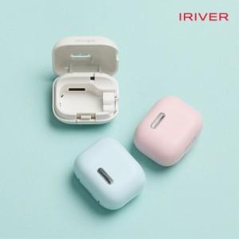 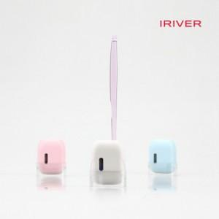

【상세/제작정보】

【인쇄/포장옵션】 | 레이저 / 포장지포장

【공급단가】 | 수량 | 30~ | 100~ | 300~ | 500~ | 1,000~
*VAT별도 | 화이트 | 15,200원 | 14,400원 | 13,600원 | 13,200원 | 12,800원
 | 핑크 | 15,200원 | 14,400원 | 13,600원 | 13,200원 | 12,800원
 | 블루 | 15,200원 | 14,400원 | 13,600원 | 13,200원 | 12,800원

【상품 URL】 | https://www.synergygift.co.kr:443/src/goods_detail.php?gdno=19422

